CONSEJO DIRECTIVO
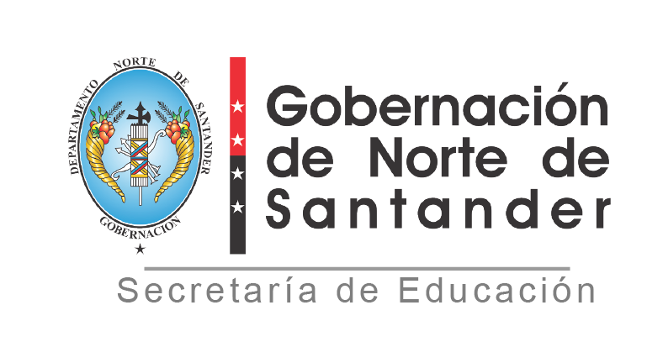

REPUBLICA DE COLOMBIA DEPARTAMENTO NORTE DE SANTANDER SECRETARIA DE EDUCACION
REGISTRO DE CONSEJO DIRECTIVO
ESTABLECIMIENTO EDUCATIVO: COLEGIO SARMIENTO PERALTA
MUNICIPIO: SARDINATA
AÑO: 2025
N° | NOMBRES Y APELLIDOS INTEGRANTES | DOCUMENTO DE IDENTIFICACION | REPRESENTANTE DE:
1 | DIANA PATRICIA RIVAS MARMOLEJO | 35,897,846 | DOCENTES
2 | GRACIELA PARADA OVALLES | 27,606,223 | DOCENTES
3 | KELLY ZAMBRANO | 1091813862 | PADRES DE FAMILIA
4 | MARY GISEL ESPINEL MANTILLA | 1,093,590,121 | SECTOR PRODUCTIVO
5 | ROLANDO MENDOZA ORTIZ | 88,174,250 | RECTOR
6 | VIVIANA JEREZ RANGEL | 1,092,255,553 | ESTUDIANTES
7 | CHARLES FABIAN RAMIREZ | 88,242,860 | PADRES DE FAMILIA
8 | FREDY ALARCON MANTILLA | 1,092,807,072 | EXALUMNO
9
 | NÚMERO ACTO ADMINISTRATIVO:
 | FECHA:
 | NÚMERO ACTA DE ADOPCION:
 | FECHA:
 | ROLANDO MENDOZA ORTIZ
 | NOMBRE RECTOR Y FIRMA

